Zetawerte
Zetawerte

T-Stück 90°
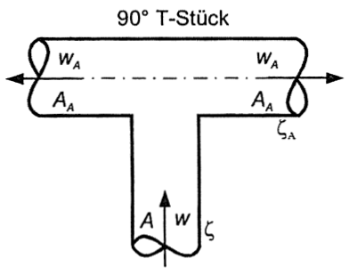
 |  | wA/w |  |  |  |  |  |  |  |  |  |  | Brechnung
 |  | 0.3 | 0.4 | 0.5 | 0.6 | 0.7 | 0.8 | 0.9 | 1.0 | 1.1 | 1.2 | 1.3 | wA | 2
 | ζ | 1.03 | 1.05 | 1.08 | 1.11 | 1.15 | 1.19 | 1.24 | 1.30 | 1.36 | 1.43 | 1.51 | w | 2.5
 | ζA | 111 | 6.55 | 4.30 | 3.09 | 2.34 | 1.86 | 1.53 | 11 | 11 | 0.99 | 0.89
 |  |  |  |  |  |  |  |  |  |  |  |  | Verhältnis wA/w | 0.80

 |  |  |  |  |  |  |  |  |  |  |  |  | Ergebnis ζ | 1.19
 |  |  |  |  |  |  |  |  |  |  |  |  | Ergebnis ζA | 1.86

